1
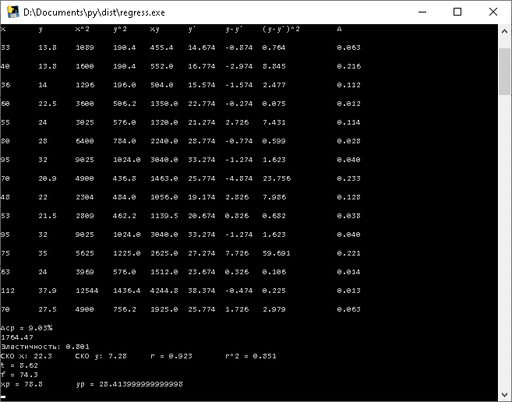
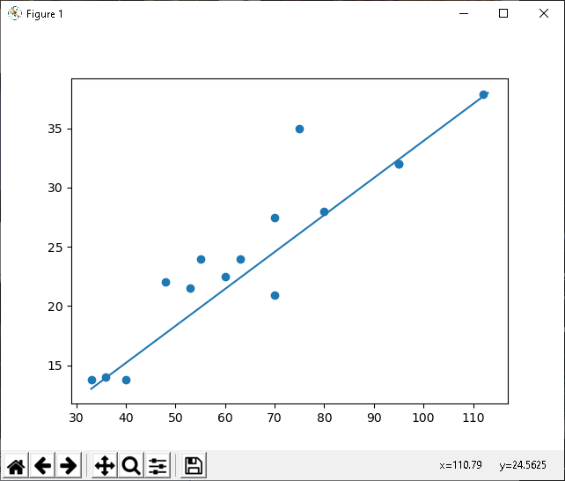
y | 13.8 | 13.8 | 14 | 22.5 | 24 | 28 | 32 | 20.9 | 22 | 21.5 | 32 | 35 | 24 | 37.9 | 27.5
x | 33 | 40 | 36 | 60 | 55 | 80 | 95 | 70 | 48 | 53 | 95 | 75 | 63 | 112 | 70
hx | 15.8 | 16
hy | 4.82 | 5
x | 33 | 49 | 65 | 81 | 97 | 113
y | 13 | 18 | 23 | 28 | 33 | 38

Программа
 |  |  |  |  |  |  |  |  |  |  | https://drive.google.com/open?id=18TWW-YAPZU3kYgCiFaMqTHv53ot6sN9j

2
№ п/п | x | y | x2 | y2 | xy | y' | y-y' | (y-y')2 | A=|(y-y')/y|
1 | 33 | 13.8 | 1089 | 190.44 | 455.4 | 14.734120603 | -0.93412060302 | 0.87258130098 | 0.067689898769 | Fрасч | 74.163818998
2 | 40 | 13.8 | 1600 | 190.44 | 552 | 16.846809045 | -3.0468090452 | 9.2830453581 | 0.22078326415 | Fкр | 4.67
Fрасч > Fкр, уравнениерегрессии статистически значимое или надежное
3 | 36 | 14 | 1296 | 196 | 504 | 15.639558507 | -1.6395585068 | 2.6881520973 | 0.11711132192
4 | 60 | 22.5 | 3600 | 506.25 | 1350 | 22.883061737 | -0.38306173726 | 0.14673629455 | 0.0170249661
5 | 55 | 24 | 3025 | 576 | 1320 | 21.373998564 | 2.6260014358 | 6.8958835406 | 0.10941672649
6 | 80 | 28 | 6400 | 784 | 2240 | 28.919314429 | -0.91931442929 | 0.8451390199 | 0.032832658189
7 | 95 | 32 | 9025 | 1024 | 3040 | 33.446503948 | -1.4465039483 | 2.0923736725 | 0.045203248385
8 | 70 | 20.9 | 4900 | 436.81 | 1463 | 25.901188083 | -5.0011880833 | 25.011882244 | 0.23929129585
9 | 48 | 22 | 2304 | 484 | 1056 | 19.261310122 | 2.738689878 | 7.5004222476 | 0.12448590354
10 | 53 | 21.5 | 2809 | 462.25 | 1139.5 | 20.770373295 | 0.72962670495 | 0.53235512858 | 0.033936125812 | xp | 78.8
11 | 95 | 32 | 9025 | 1024 | 3040 | 33.446503948 | -1.4465039483 | 2.0923736725 | 0.045203248385 | y'p | 28.557139268
При площади квартиры 78,8 м² возможная стоимость квартиры составляет 25,56 тыс. у. е.
12 | 75 | 35 | 5625 | 1225 | 2625 | 27.410251256 | 7.5897487437 | 57.604285993 | 0.21684996411
13 | 63 | 24 | 3969 | 576 | 1512 | 23.788499641 | 0.21150035894 | 0.044732401831 | 0.0088125149557
14 | 112 | 37.9 | 12544 | 1436.41 | 4244.8 | 38.577318737 | -0.67731873654 | 0.45876067087 | 0.017871206769
15 | 70 | 27.5 | 4900 | 756.25 | 1925 | 25.901188083 | 1.5988119167 | 2.5561995451 | 0.058138615154
Сумма | 985 | 368.9 | 72111 | 9867.85 | 26466.7 | 368.9 | -6.4659388954E-13 | 118.62492319 | 1.3546509586
Среднее | 65.666666667 | 24.593333333 | 4807.4 | 657.85666667 | 1764.4466667

 |  | r | 0.9224183152 |  |  | 72111 | 985 |  | 26466.7
 |  | r2 | 0.85085554821 |  |  | 985 | 15 |  | 368.9
Прямая тесная связь, 85% различий в стоимости квартир объясняется вариацией их площади
H0: коэффициент корреляции в генеральной совокупности равен нулю, и изучаемый фактор не оказывает существенного влияния на результативный признак
H0:rs=0, при Н1: rs!=0
 |  |  |  |  |  | 0.00013460157933 | -0.0088388370424 | b0= | 0.3018126346
 |  |  |  |  |  | -0.0088388370424 | 0.64708363245 | b1= | 4.7743036612
Э | 0.80587000565
Aср | 9.03% | tрасч | 8.6118417889 | 8.6118417889
СКО x | 22.255086809 | tкр | 2.16
СКО y | 7.2818007541 | mb0 | 0.035046235404

tрасч > tкр, коэффициент регрессии статистически значим. Н1 подтверждается

